상품제안서
다용도 와이드 멀티 카고백 | 상품코드: F04610

 |  |  |  |  |  |  | 02-412-0044 | www.easy1.co.kr
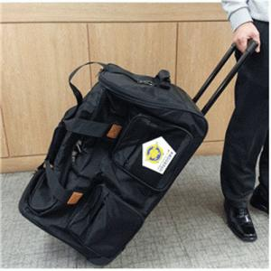 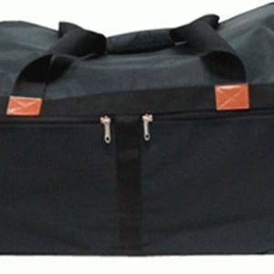

【상세/제작정보】 | * 인쇄 : 로고(탈부착)장식 : 내용이 많으면 사양을 보고 가격 결정

【인쇄/포장옵션】 | 자수 / 포장불가능

【공급단가】 | 수량 | 40~ | 100~ | 300~ | 1,000~ | 2,000~
*VAT별도 | 단가 | 101,250원 | 97,500원 | 93,750원 | 90,000원 | 87,750원

【상품 URL】 | http://www.easy1.co.kr/src/goods_detail.php?gdno=4610

